Initialer Prozess
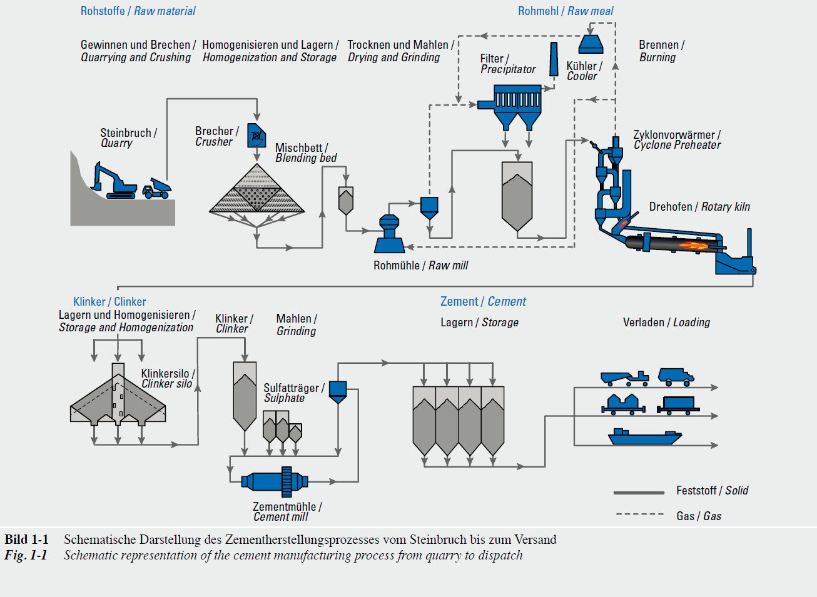
Durchlaufzeit (h) | Fehler
15.118038277 | 1
16.663832932 | 1
14.586886562 | 1
16.773065649 | 0
13.514401861 | 0
15.300150636 | 0
14.882408534 | 0
14.385041359 | 0
13.499964572 | 0
13.557325243 | 0
15.486504488 | 1
14.884788731 | 0
13.165179561 | 1
13.299881222 | 1
15.774562714 | 0
16.222497209 | 1
15.362262636 | 0
13.257990992 | 0
12.262493656 | 0
15.272174961 | 0
16.32834036 | 1
14.77390012 | 0
14.255158191 | 1
15.665696618 | 0
14.192431511 | 0
16.270106686 | 0
13.559639862 | 0
13.932883959 | 0
14.722584908 | 1
15.846810466 | 1
14.937706401 | 1
14.305124401 | 0
13.904209254 | 0
11.377499997 | 0
14.972241864 | 0
15.589026247 | 0
15.017131638 | 0
15.9542422 | 0
16.097284532 | 0
13.951872956 | 0
15.785839928 | 0
15.297078661 | 0
16.640691419 | 1
10.996248434 | 0
12.761560912 | 0
12.222999006 | 0
11.583241098 | 0
16.873700219 | 0
12.939829246 | 0
14.198721873 | 0
13.265448464 | 0
14.081869359 | 1
14.760550044 | 0
14.644758955 | 0
13.432999136 | 1
14.766534891 | 0
14.138330291 | 0
15.106317596 | 1
14.823962543 | 0
13.056739554 | 1
14.213329311 | 0
14.222048563 | 1
15.194633893 | 0
15.321237904 | 1
14.892791304 | 0
14.718099728 | 0
15.231965414 | 0
12.594270839 | 0
14.878299183 | 0
14.09617087 | 0
16.563484553 | 0
14.415612821 | 0
17.482281111 | 0
12.732178273 | 1
15.233460753 | 0
16.794225803 | 0
15.267040375 | 0
13.668788425 | 0
13.798626468 | 0
17.598021697 | 0
14.307497563 | 0
16.823653641 | 1
12.061255718 | 0
13.274603527 | 0
14.859851546 | 1
14.973627397 | 0
11.961564591 | 0
16.599089397 | 0
11.335464875 | 0
14.567241972 | 0
15.286021459 | 1
15.134372435 | 0
13.972252421 | 0
15.480915297 | 0
16.042397224 | 1
13.777908169 | 0
14.151050344 | 0
15.204024492 | 0
13.306046454 | 0
18.461537693 | 1
16.346692561 | 0
16.356811183 | 0
15.969572003 | 0
14.209268475 | 1
15.697379144 | 0
13.659347341 | 0
13.064777587 | 0
14.305464423 | 0
14.66016625 | 0
13.283400634 | 1
14.712364656 | 0
15.680951634 | 0
18.892001357 | 0
17.144354882 | 0
15.798812713 | 0
14.545107523 | 1
16.322667169 | 0
17.27229202 | 1
18.128262336 | 0
15.501933191 | 0
18.34591522 | 0
14.590324647 | 0
14.763726036 | 1
15.040958323 | 0
16.282268027 | 0
14.926472599 | 0
13.932450189 | 0
16.460199036 | 0
13.6831703 | 0
16.16602929 | 0
13.791945614 | 0
12.459682594 | 0
13.137694456 | 0
16.070121442 | 0
12.188010772 | 0
12.662824043 | 0
14.666461464 | 1
18.371154246 | 0
14.270381825 | 0
14.542199546 | 1
14.508875638 | 0
14.915396844 | 1
15.020354256 | 1
15.76792246 | 0
15.510145098 | 0
16.94779413 | 0
12.724140493 | 0
14.33732814 | 0
16.945771228 | 0
16.961236119 | 1
15.769667559 | 1
17.329876678 | 1
15.176428566 | 0
15.576178527 | 0
12.662088651 | 0
13.855695768 | 0
15.797400594 | 0
15.920925207 | 0
17.58062813 | 0
15.507563514 | 0
12.481772561 | 1
14.437128996 | 0
13.145977234 | 1
17.942762116 | 0
14.978884197 | 0
15.806067645 | 0
16.466822674 | 0
14.63856882 | 1
12.712082461 | 0
18.09239757 | 0
15.18152523 | 1
16.68215882 | 0
14.632704104 | 1
15.619912815 | 0
16.052566262 | 0
15.741103163 | 1
15.264629702 | 1
12.698848834 | 0
16.124908441 | 0
12.763080497 | 0
14.252624904 | 0
16.173520291 | 1
14.498081136 | 0
14.221153338 | 0
15.62821144 | 0
15.049065068 | 0
16.042330533 | 0
14.557283582 | 0
15.772393478 | 1
14.815193763 | 0
16.189387526 | 0
13.530808097 | 0
12.634856928 | 0
16.799325714 | 1
14.336591041 | 0
15.077937074 | 0
15.601152484 | 0
17.72364394 | 0
13.564217195 | 0
15.652807688 | 0
16.343316922 | 1
16.212134712 | 0
14.900954999 | 0
16.33771533 | 0
15.63076874 | 0
15.404999484 | 0
13.969770696 | 1
13.606711837 | 0
13.671944652 | 0
17.277213707 | 1
14.593772783 | 0
13.693099406 | 1
14.430418318 | 0
11.961969494 | 0
13.426437308 | 0
14.551878773 | 0
15.199730951 | 0
15.036167066 | 0
14.565574179 | 0
17.057618923 | 0
15.957265444 | 0
15.768077184 | 0
15.25798891 | 0
14.363727038 | 1
14.849226677 | 0
13.742965415 | 1
14.781871427 | 0
15.029981545 | 0
14.774527378 | 0
13.588136829 | 1
16.969130043 | 1
14.914206775 | 0
17.298249653 | 1
15.818295527 | 0
14.89333543 | 0
16.190853492 | 0
14.168608771 | 0
15.456950978 | 0
13.579314587 | 0
14.283181172 | 0
15.004505412 | 0
15.950728714 | 0
15.266676484 | 0
13.0895665 | 0
11.766004525 | 0
16.125045488 | 0
12.13654121 | 0
12.977466948 | 1
18.926970866 | 0
15.774223209 | 1
16.406265153 | 0
13.662657851 | 0
14.673334975 | 1
15.748686348 | 1
13.617470362 | 0
15.692777072 | 0
13.689419441 | 0
16.039333996 | 0
16.019894015 | 0
18.406930753 | 0
15.280504453 | 0
14.259624302 | 0
14.220483357 | 0
14.084239545 | 0
15.680197012 | 0
13.586263713 | 0
14.348737213 | 0
17.655059583 | 1
17.732349743 | 0
15.542156441 | 0
16.039383053 | 0
14.16984146 | 0
17.13929718 | 1
15.756501335 | 1
17.098072301 | 0
13.922802967 | 0
14.645430699 | 0
16.888738535 | 0
17.158031605 | 0
14.754163931 | 0
18.461802727 | 1
12.628455845 | 0
14.175104952 | 0
15.46377774 | 0
16.987483976 | 0
14.191567947 | 0
13.379517644 | 0
14.249107101 | 1
14.118050966 | 0
16.133814855 | 0
16.041576411 | 1
13.568823398 | 1
17.5624265 | 0
16.788660234 | 0
14.971825523 | 0
20.223998286 | 0
14.821147446 | 0
18.617635842 | 0
14.845188644 | 0
14.017674607 | 0
15.226240698 | 0
15.491985097 | 0
14.860048311 | 0
13.567891045 | 0
15.95804393 | 0
14.352108833 | 1
15.366268452 | 0
16.50123834 | 0
15.691735657 | 0
15.796447218 | 0
14.180366864 | 1
17.297587667 | 1
14.931331565 | 0
15.670304628 | 0
15.314325743 | 0
16.425600323 | 0
15.258697061 | 1
14.819228516 | 0
15.772460677 | 1
12.389771644 | 0
13.935734778 | 0
14.233003318 | 0
17.433751349 | 0
12.838905366 | 0
12.885002597 | 1
15.064953413 | 0
13.015010671 | 0
12.926457349 | 0
15.376573496 | 0
14.89346279 | 0
14.535545706 | 0
15.966703251 | 0
13.766976607 | 0
14.35777738 | 0
16.424162317 | 0
15.19357514 | 0
14.685045132 | 0
16.479769317 | 0
13.537874239 | 0
13.814779061 | 0
16.132134436 | 0
14.871046829 | 0
18.000850938 | 0
16.027204875 | 0
13.790683897 | 0
13.994332344 | 0
15.460404781 | 1
17.35925484 | 0
18.324250941 | 0
12.080020279 | 0
11.814237986 | 1
15.288348516 | 0
13.092760029 | 1
16.076213641 | 1
14.870291556 | 0
13.874270759 | 1
16.292700229 | 1
15.691693074 | 0
15.339005824 | 0
13.940369291 | 1
13.471365436 | 0
14.586970057 | 0
12.990496782 | 1
14.694127104 | 0
13.701768552 | 0
15.554726433 | 0
14.312647544 | 0
17.242839702 | 1
16.678004725 | 0
12.817003161 | 0
15.384466016 | 0
17.012923709 | 0
14.879316267 | 0
14.455094744 | 0
12.40671577 | 0
13.673115102 | 0
14.355158012 | 0
16.235570647 | 0
16.358001971 | 1
13.183548915 | 1
13.804289767 | 1
15.107340844 | 1
16.983265291 | 0
16.244814781 | 0
15.138138219 | 0
16.881680615 | 0
14.654822702 | 0
15.036091125 | 0
14.204018486 | 0
15.745970457 | 1
14.953645698 | 1
16.079694402 | 0
15.575286991 | 0
16.85627013 | 0
13.860892073 | 0
14.074824536 | 0
14.778503117 | 0
17.323038651 | 1
14.167291601 | 0
17.717184121 | 0
15.485122962 | 0
15.59347861 | 0
13.711757865 | 0
14.969019702 | 0
12.664779756 | 0
14.714230371 | 1
13.737873164 | 0
14.785102259 | 1
17.227460774 | 0
14.21633613 | 0
15.94640853 | 0
14.614577046 | 0
17.445085029 | 0
16.431707262 | 0
15.871360825 | 0
16.07099706 | 0
16.93548524 | 0
16.765230737 | 0
13.793130276 | 1
16.79058438 | 1
14.22882331 | 1
17.258378443 | 0
14.398703721 | 1
15.172373738 | 0
13.432895884 | 0
15.579225094 | 0
15.97524125 | 0
14.93797892 | 0
15.723116869 | 1
16.064338205 | 0
9.7479972536 | 0
15.302263554 | 0
15.502893767 | 0
13.0493653 | 0
16.029415113 | 0
10.972067546 | 0
13.991606151 | 0
15.083549447 | 1
14.975681355 | 0
15.474428408 | 1
13.81871994 | 0
14.261387868 | 1
14.082661532 | 0
12.868062977 | 1
15.067173534 | 0
14.9675591 | 0
13.080253181 | 0
14.530530772 | 0
16.683152926 | 0
14.209977879 | 0
15.610034698 | 0
15.41073096 | 1
14.321369799 | 0
17.07365009 | 0
15.970823146 | 0
16.296987901 | 1
14.157317994 | 1
12.994977116 | 0
14.169346876 | 0
16.76495052 | 0
14.710157722 | 0
13.835068367 | 0
13.753287608 | 1
14.018182555 | 0
15.405099933 | 0
15.334314468 | 0
14.66708615 | 1
15.208766256 | 0
13.161630168 | 1
17.667945282 | 1
15.404702017 | 1
15.252810743 | 0
13.547921017 | 0
15.664088003 | 0
15.685518386 | 0
14.420218145 | 0
12.327995752 | 1
15.998987838 | 0
17.284043367 | 0
17.86595782 | 1
15.436071053 | 0
13.365495085 | 0
12.8235827 | 0
13.736041116 | 0
12.622328132 | 0
15.033038859 | 1
14.583817097 | 0
13.041049777 | 0
16.79486358 | 0
15.25984809 | 1
12.389700092 | 1
18.207711881 | 0
15.769954235 | 0
15.874622051 | 0
16.643091632 | 0
11.39104636 | 0
13.957012978 | 0
12.722868025 | 0
15.413402386 | 0
16.29784185 | 1
16.086211509 | 0
16.919209905 | 0
14.927014922 | 0
15.32508928 | 1
16.941065784 | 0
14.389615234 | 0
13.293609106 | 0
14.435825283 | 0
12.905628296 | 0
15.891570806 | 0
15.026663861 | 0
14.919581363 | 0
15.402902155 | 0
15.623938911 | 0
12.224987417 | 0
14.723664464 | 0
17.191745359 | 0
13.059163843 | 0
14.6603953 | 0
12.460786646 | 0
15.444976833 | 0
15.334979146 | 0
19.510021456 | 0
17.855575739 | 1
14.826161247 | 0
14.20101547 | 0
13.643344049 | 0
13.505003857 | 0
13.230857666 | 1
14.885828951 | 1
13.556191652 | 0
16.055814569 | 0
16.468369522 | 0
14.807910501 | 1
16.556238016 | 1
15.380215019 | 0
14.254970567 | 0
14.47487769 | 0
14.421987613 | 1
15.667453392 | 0
15.071161443 | 0
15.220316306 | 0
18.310616888 | 0
15.78924356 | 0
14.684582459 | 0
15.455510378 | 0
15.832719883 | 0
16.027933874 | 0
16.509859759 | 0
14.5153203 | 1
15.776293193 | 0
13.823293844 | 0
15.755440979 | 1
15.2653355 | 0
13.522168266 | 0
13.764473808 | 0
15.560607244 | 0
12.372798197 | 0
16.860819691 | 0
15.558350119 | 0
14.419983097 | 0
15.961694836 | 0
12.060701721 | 1
13.660632372 | 0
13.316552798 | 0
15.141266997 | 0
15.47427278 | 0
13.573563495 | 0
15.092577618 | 1
14.705670379 | 0
16.181454856 | 0
14.609224927 | 0
16.286091393 | 0
17.305825872 | 0
15.084375501 | 0
13.783816313 | 1
14.964314245 | 0
18.063176597 | 0
14.379065263 | 1
16.366721296 | 1
13.986613519 | 0
15.239844503 | 0
12.731060313 | 1
15.405376722 | 0
16.010248836 | 0
14.885211864 | 1
17.222626129 | 0
14.901683312 | 1
15.686519195 | 1
14.123279201 | 0
12.943491657 | 0
14.614342303 | 0
13.862994096 | 0
19.625678634 | 0
14.331444782 | 0
17.761706202 | 0
15.712912766 | 0
16.924440141 | 1
16.36140687 | 0
17.036856469 | 0
17.044784224 | 0
13.708139514 | 0
13.666263869 | 0
15.010854792 | 1
14.118673674 | 0
14.636892768 | 0
15.607452047 | 1
15.996003955 | 0
14.780232012 | 0
15.406037882 | 0
16.20663026 | 1
14.10031756 | 0
13.287847534 | 0
17.017782025 | 0
15.259480122 | 1
15.999281963 | 0
15.875092404 | 0
13.901370468 | 0
14.564956372 | 0
14.942710323 | 1
16.649710864 | 0
15.165842674 | 0
13.38736698 | 1
14.386877311 | 0
14.998693245 | 0
15.36576975 | 0
12.578688071 | 1
17.028986821 | 0
16.875112481 | 0
14.758442741 | 0
16.071839977 | 0
15.542185743 | 0
13.173575955 | 0
16.630881344 | 0
14.352796537 | 0
14.802266231 | 1
15.705693752 | 0
15.750756799 | 0
15.190986864 | 0
14.785249815 | 0
13.798308995 | 1
14.671875267 | 0
13.74657851 | 0
16.681041982 | 0
15.959078961 | 0
13.912178661 | 0
14.165546849 | 0
16.334908189 | 0
12.763037804 | 1
12.175462223 | 0
16.063066045 | 0
15.578244844 | 1
14.398764333 | 0
17.394686093 | 0
15.350837096 | 1
14.38013183 | 0
18.510354104 | 0
16.869707475 | 1
15.018475274 | 0
15.317094032 | 0
15.591143956 | 0
14.057119078 | 0
15.97929492 | 0
17.363238569 | 0
13.963389068 | 0
13.720633707 | 0
17.266265857 | 0
14.806200299 | 1
15.550285161 | 0
14.943092578 | 0
17.378103352 | 0
13.186144836 | 0
15.654186253 | 1
16.498478469 | 0
11.278782196 | 0
14.186647905 | 0
12.952915949 | 0
14.988285748 | 0
15.636047132 | 0
16.226832478 | 0
16.026871152 | 0
15.577061752 | 0
15.83343747 | 0
15.751970636 | 0
13.271805808 | 0
16.383892984 | 0
15.066335493 | 0
16.058839827 | 0
17.994593066 | 1
17.203018312 | 0
14.901989002 | 0
15.461351093 | 0
14.441628723 | 0
14.22029677 | 0
15.943696516 | 1
14.960201789 | 0
15.061782768 | 0
15.280653893 | 0
16.514210227 | 0
14.385368942 | 1
16.508190757 | 0
12.639423537 | 0
14.406037429 | 0
14.970641895 | 0
14.648807763 | 0
15.327552043 | 0
14.563695556 | 0
16.775585012 | 0
14.579256708 | 0
14.095978841 | 0
15.992190867 | 0
14.991493144 | 1
13.401773902 | 0
14.031713595 | 0
15.14501953 | 0
13.205830657 | 0
14.510620107 | 0
15.4050794 | 0
13.846357726 | 0
16.520752335 | 1
17.962853939 | 0
15.417078634 | 0
14.905091392 | 0
13.844834933 | 0
16.315943703 | 0
13.631574969 | 0
14.916956299 | 0
15.778444445 | 0
14.139662964 | 0
15.208807629 | 0
16.165551257 | 1
15.355972695 | 1
17.24820376 | 0
16.946015624 | 0
14.836021469 | 0
14.660314225 | 0
13.244629207 | 0
14.689157372 | 1
16.157376068 | 0
16.165897335 | 0
15.029677721 | 0
13.583495258 | 0
16.821969272 | 1
16.565847985 | 0
14.618411632 | 0
13.053533078 | 0
16.615178844 | 0
15.26144249 | 0
...

